PQ-SV036 ツーキガラリ
ツーキガラリ 商品図 |  |  |  |  | 自然換気シリーズ
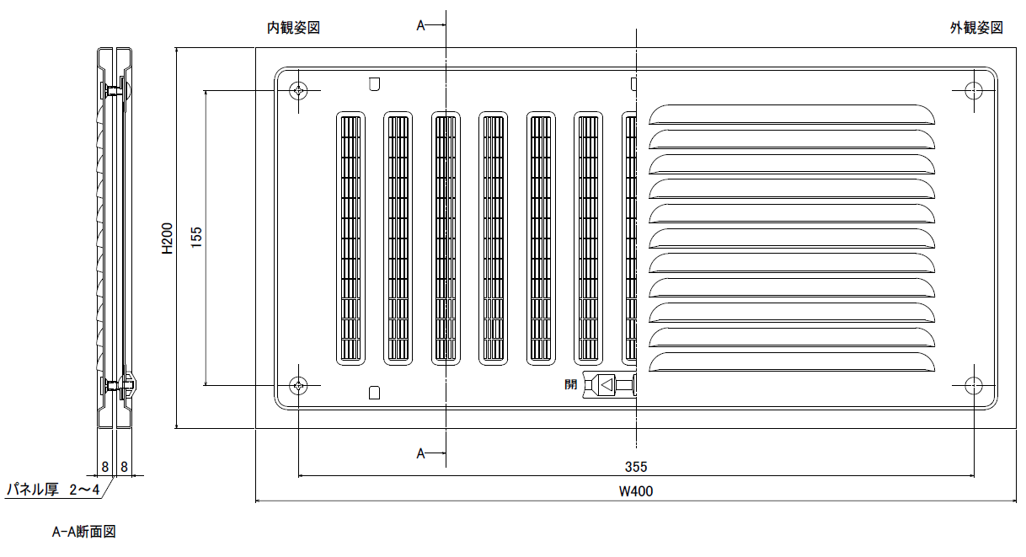

抵抗損失曲線 (P-Q)

技術データ

商品寸法 |  | W | 400.0 | × | H | 200.0
⊿Ｐ＝９．８Ｐａにおける通気量 |  | ａ＝ | 77.1 |  |  |  | m3/hr
通気面積 |  | Ａ＝ | 166.0 |  |  |  | cm2
開口率 |  |  | 20.8 |  |  |  | ％
有効開口面積 |  | αＡ＝ | 54.0 |  |  |  | cm2
通気量 |  | Ｑ＝ | 77.1 | (⊿P/9.8) | 0.54 |  | m3/hr

 |  | 株式会社 佐原 |  |  |  |  | PQ-SV036 SVG2040

圧力差 (Ｐａ) | 0 | 10 | 20 | 30 | 40 | 50 | 60
計算通気量 | 0.0 | 78.0 | 113.7 | 141.7 | 165.7 | 187.0 | 206.5

